CAP
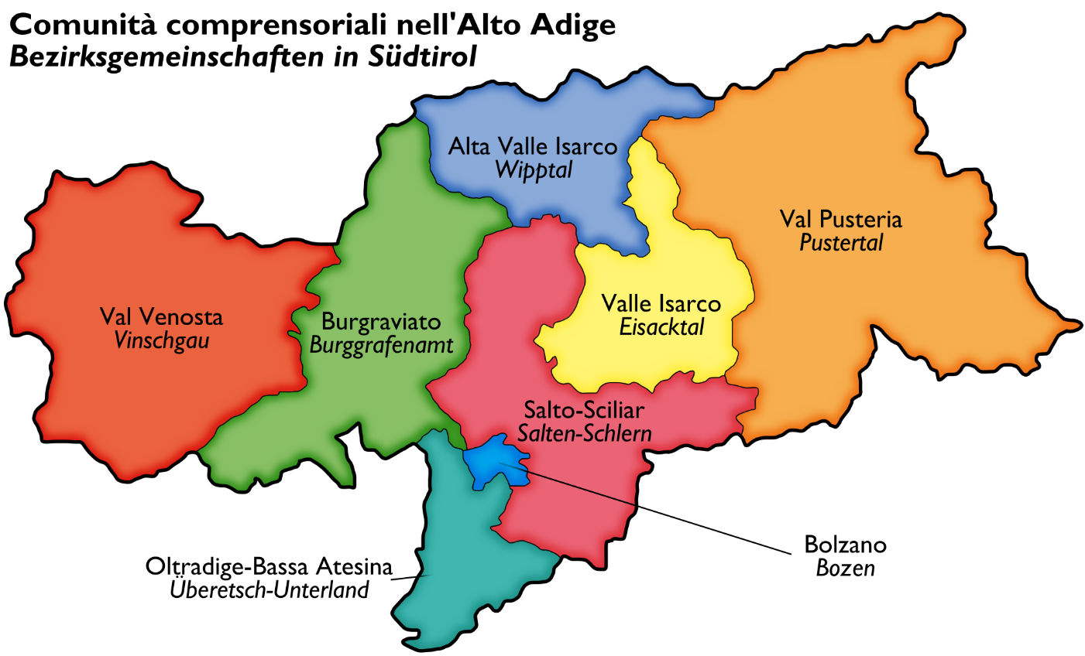
Comune | CAP | Zona
Ala | 38,061 | Trentino
Albiano | 38,041 | Trentino
Aldeno | 38,060 | Trentino
Aldino | 39,040 | Bassa Atesina
Altavalle | 38,092 | Trentino
Altopiano della Vigolana | 38,049 | Trentino
Amblar-Don | 38,011 | Trentino
Andalo | 38,010 | Trentino
Andriano | 39,010 | Pusteria
Anterivo | 39,040 | Bassa Atesina
Appiano sulla strada del vino | 39,057 | Pusteria
Arco | 38,062 | Trentino
Avelengo | 39,010 | Val Venosta/Brugraviato
Avio | 38,063 | Trentino
Badia | 39,036 | Pusteria
Barbiano | 39,040 | Pusteria
Baselga di Pinè | 38,042 | Trentino
Bedollo | 38,043 | Trentino
Besenello | 38,060 | Trentino
Bieno | 38,050 | Trentino
Bleggio Superiore | 38,071 | Trentino
Bocenago | 38,080 | Trentino
Bolzano | 39,100 | Bolzano
Bondone | 38,080 | Trentino
Borgo Chiese | 38,083 | Trentino
Borgo d'Anaunia | 38,013 | Trentino
Borgo Lares | 38,079 | Trentino
Borgo Valsugana | 38,051 | Trentino
Braies | 39,030 | Pusteria
Brennero | 39,041 | Pusteria
Brentonico | 38,060 | Trentino
Bresimo | 38,020 | Trentino
Bressanone | 39,042 | Pusteria
Bronzolo | 39,051 | Bassa Atesina
Brunico | 39,031 | Pusteria
Caderzone Terme | 38,080 | Trentino
Caines | 39,010 | Val Venosta/Brugraviato
Calceranica al Lago | 38,050 | Trentino
Caldaro sulla strada del vino | 39,052 | Bassa Atesina
Caldes | 38,022 | Trentino
Caldonazzo | 38,052 | Trentino
Calliano | 38,060 | Trentino
Campitello di Fassa | 38,031 | Trentino
Campo di Trens | 39,040 | Pusteria
Campo Tures | 39,032 | Pusteria
Campodenno | 38,010 | Trentino
Canal San Bovo | 38,050 | Trentino
Canazei | 38,032 | Trentino
Capriana | 38,030 | Trentino
Carisolo | 38,080 | Trentino
Carzano | 38,050 | Trentino
Castel Condino | 38,082 | Trentino
Castel Ivano | 38,059 | Trentino
Castelbello-Ciardes | 39,020 | Val Venosta/Brugraviato
Castello Tesino | 38,053 | Trentino
Castello-Molina di Fiemme | 38,030 | Trentino
Castelnuovo | 38,050 | Trentino
Castelrotto | 39,040 | Pusteria
Cavalese | 38,033 | Trentino
Cavareno | 38,011 | Trentino
Cavedago | 38,010 | Trentino
Cavedine | 38,073 | Trentino
Cavizzana | 38,022 | Trentino
Cembra Lisignago | 38,034 | Trentino
Cermes | 39,010 | Val Venosta/Brugraviato
Chienes | 39,030 | Pusteria
Chiusa | 39,043 | Pusteria
Cimone | 38,060 | Trentino
Cinte Tesino | 38,050 | Trentino
Cis | 38,020 | Trentino
Civezzano | 38,045 | Trentino
Cles | 38,023 | Trentino
Comano Terme | 38,077 | Trentino
Commezzadura | 38,020 | Trentino
Contà | 38,093 | Trentino
Cornedo all'Isarco | 39,053 | Pusteria
Cortaccia sulla strada del vino | 39,040 | Bassa Atesina
Cortina sulla strada del vino | 39,040 | Bassa Atesina
Corvara in Badia | 39,033 | Pusteria
Croviana | 38,027 | Trentino
Curon Venosta | 39,027 | Pusteria
Dambel | 38,010 | Trentino
Denno | 38,010 | Trentino
Dimaro Folgarida | 38,025 | Trentino
Dobbiaco | 39,034 | Pusteria
Drena | 38,074 | Trentino
Dro | 38,074 | Trentino
Egna | 39,044 | Bassa Atesina
Fai della Paganella | 38,010 | Trentino
Falzes | 39,030 | Pusteria
Fiavè | 38,075 | Trentino
Fiè allo Sciliar | 39,050 | Pusteria
Fierozzo | 38,050 | Trentino
Folgaria | 38,064 | Trentino
Fornace | 38,040 | Trentino
Fortezza | 39,045 | Pusteria
Frassilongo | 38,050 | Trentino
Funes | 39,040 | Pusteria
Gais | 39,030 | Pusteria
Gargazzone | 39,010 | Val Venosta/Brugraviato
Garniga Terme | 38,060 | Trentino
Giovo | 38,030 | Trentino
Giustino | 38,086 | Trentino
Glorenza | 39,020 | Val Venosta/Brugraviato
Grigno | 38,055 | Trentino
Imer | 38,050 | Trentino
Isera | 38,060 | Trentino
La Valle | 39,030 | Pusteria
Laces | 39,021 | Val Venosta/Brugraviato
Lagundo | 39,022 | Val Venosta/Brugraviato
Laion | 39,040 | Pusteria
Laives | 39,055 | Bassa Atesina
Lana | 39,011 | Val Venosta/Brugraviato
Lasa | 39,023 | Val Venosta/Brugraviato
Lauregno | 39,040 | Val Venosta/Brugraviato
Lavarone | 38,046 | Trentino
Lavis | 38,015 | Trentino
Ledro | 38,067 | Trentino
Levico Terme | 38,056 | Trentino
Livo | 38,020 | Trentino
Lona-Lases | 38,040 | Trentino
Luserna | 38,040 | Trentino
Luson | 39,040 | Pusteria
Madruzzo | 38,076 | Trentino
Magrè sulla strada del vino | 39,040 | Bassa Atesina
Malé | 38,027 | Trentino
Malles Venosta | 39,024 | Val Venosta/Brugraviato
Marebbe | 39,030 | Pusteria
Marlengo | 39,020 | Val Venosta/Brugraviato
Martello | 39,020 | Val Venosta/Brugraviato
Massimeno | 38,086 | Trentino
Mazzin | 38,030 | Trentino
Meltina | 39,010 | Pusteria
Merano | 39,012 | Val Venosta/Brugraviato
Mezzana | 38,020 | Trentino
Mezzano | 38,050 | Trentino
Mezzocorona | 38,016 | Trentino
Mezzolombardo | 38,017 | Trentino
Moena | 38,035 | Trentino
Molveno | 38,018 | Trentino
Monguelfo-Tesido | 39,035 | Pusteria
Montagna | 39,040 | Bassa Atesina
Mori | 38,065 | Trentino
Moso in Passiria | 39,013 | Val Venosta/Brugraviato
Nago-Torbole | 38,069 | Trentino
Nalles | 39,010 | Val Venosta/Brugraviato
Naturno | 39,025 | Val Venosta/Brugraviato
Naz-Sciaves | 39,040 | Pusteria
Nogaredo | 38,060 | Trentino
Nomi | 38,060 | Trentino
Nova Levante | 39,056 | Pusteria
Nova Ponente | 39,050 | Pusteria
Novaledo | 38,050 | Trentino
Novella | 38,028 | Trentino
Ora | 39,040 | Bassa Atesina
Ortisei | 39,046 | Pusteria
Ospedaletto | 38,050 | Trentino
Ossana | 38,026 | Trentino
Palù del Fersina | 38,050 | Trentino
Panchià | 38,030 | Trentino
Parcines | 39,020 | Val Venosta/Brugraviato
Peio | 38,024 | Trentino
Pellizzano | 38,020 | Trentino
Pelugo | 38,079 | Trentino
Perca | 39,030 | Pusteria
Pergine Valsugana | 38,057 | Trentino
Pieve di Bono-Prezzo | 38,085 | Trentino
Pieve Tesino | 38,050 | Trentino
Pinzolo | 38,086 | Trentino
Plaus | 39,025 | Val Venosta/Brugraviato
Pomarolo | 38,060 | Trentino
Ponte Gardena | 39,040 | Pusteria
Porte di Rendena | 38,094 | Trentino
Postal | 39,014 | Val Venosta/Brugraviato
Prato allo Stelvio | 39,026 | Val Venosta/Brugraviato
Predaia | 38,012 | Trentino
Predazzo | 38,037 | Trentino
Predoi | 39,030 | Pusteria
Primiero San Martino di Castrozza | 38,054 | Trentino
Proves | 39,040 | Val Venosta/Brugraviato
Rabbi | 38,020 | Trentino
Racines | 39,040 | Pusteria
Rasun-Anterselva | 39,030 | Pusteria
Renon | 39,054 | Pusteria
Rifiano | 39,010 | Val Venosta/Brugraviato
Rio di Pusteria | 39,037 | Pusteria
Riva del Garda | 38,066 | Trentino
Rodengo | 39,037 | Pusteria
Romeno | 38,010 | Trentino
Roncegno Terme | 38,050 | Trentino
Ronchi Valsugana | 38,050 | Trentino
Ronzo-Chienis | 38,060 | Trentino
Ronzone | 38,010 | Trentino
Roverè della Luna | 38,030 | Trentino
Rovereto | 38,068 | Trentino
Ruffrè-Mendola | 38,010 | Trentino
Rumo | 38,020 | Trentino
Sagron Mis | 38,050 | Trentino
Salorno sulla strada del vino | 39,040 | Bassa Atesina
Samone | 38,059 | Trentino
San Candido | 39,038 | Pusteria
San Genesio Atesino | 39,050 | Pusteria
San Giovanni di Fassa | 38,036 | Trentino
San Leonardo in Passiria | 39,015 | Val Venosta/Brugraviato
San Lorenzo di Sebato | 39,030 | Pusteria
San Lorenzo Dorsino | 38,078 | Trentino
San Martino in Badia | 39,030 | Pusteria
San Martino in Passiria | 39,010 | Val Venosta/Brugraviato
San Michele all'Adige | 38,098 | Trentino
San Pancrazio | 39,010 | Val Venosta/Brugraviato
Santa Cristina Valgardena | 39,047 | Pusteria
Sant'Orsola Terme | 38,050 | Trentino
Sanzeno | 38,010 | Trentino
Sarentino | 39,058 | Pusteria
Sarnonico | 38,011 | Trentino
Scena | 39,017 | Val Venosta/Brugraviato
Scurelle | 38,050 | Trentino
Segonzano | 38,047 | Trentino
Sella Giudicarie | 38,087 | Trentino
Selva dei Molini | 39,030 | Pusteria
Selva di Val Gardena | 39,048 | Pusteria
Senales | 39,020 | Pusteria
Senale-San Felice | 39,010 | Val Venosta/Brugraviato
Sesto | 39,030 | Pusteria
Sfruz | 38,010 | Trentino
Silandro | 39,028 | Val Venosta/Brugraviato
Sluderno | 39,020 | Val Venosta/Brugraviato
Soraga di Fassa | 38,030 | Trentino
Sover | 38,048 | Trentino
Spiazzo | 38,088 | Trentino
Spormaggiore | 38,010 | Trentino
Sporminore | 38,010 | Trentino
Stelvio | 39,029 | Val Venosta/Brugraviato
Stenico | 38,070 | Trentino
Storo | 38,089 | Trentino
Strembo | 38,080 | Trentino
Telve | 38,050 | Trentino
Telve di Sopra | 38,050 | Trentino
Tenna | 38,050 | Trentino
Tenno | 38,060 | Trentino
Terento | 39,030 | Pusteria
Terlano | 39,018 | Pusteria
Termeno sulla strada del vino | 39,040 | Bassa Atesina
Terragnolo | 38,060 | Trentino
Terre d'Adige | 38,097 | Trentino
Terzolas | 38,027 | Trentino
Tesero | 38,038 | Trentino
Tesimo | 39,010 | Val Venosta/Brugraviato
Tione di Trento | 38,079 | Trentino
Tires | 39,050 | Pusteria
Tirolo | 39,019 | Val Venosta/Brugraviato
Ton | 38,010 | Trentino
Torcegno | 38,050 | Trentino
Trambileno | 38,068 | Trentino
Tre Ville | 38,095 | Trentino
Trento | 38,121 | Trentino
Trodena nel parco naturale | 39,040 | Bassa Atesina
Tubre | 39,020 | Val Venosta/Brugraviato
Ultimo | 39,016 | Val Venosta/Brugraviato
Vadena | 39,051 | Bassa Atesina
Val di Vizze | 39,049 | Pusteria
Valdaone | 38,091 | Trentino
Valdaora | 39,030 | Pusteria
Valfloriana | 38,040 | Trentino
Vallarsa | 38,060 | Trentino
Valle Aurina | 39,030 | Pusteria
Valle di Casies | 39,030 | Pusteria
Vallelaghi | 38,096 | Trentino
Vandoies | 39,030 | Pusteria
Varna | 39,040 | Pusteria
Velturno | 39,040 | Pusteria
Verano | 39,010 | Val Venosta/Brugraviato
Vermiglio | 38,029 | Trentino
Vignola-Falesina | 38,057 | Trentino
Villa Lagarina | 38,060 | Trentino
Villabassa | 39,039 | Pusteria
Villandro | 39,040 | Pusteria
Ville d'Anaunia | 38,019 | Trentino
Ville di Fiemme | 38,099 | Trentino
Vipiteno | 39,049 | Pusteria
Volano | 38,060 | Trentino
Ziano di Fiemme | 38,030 | Trentino

